Декомпозиция верстки
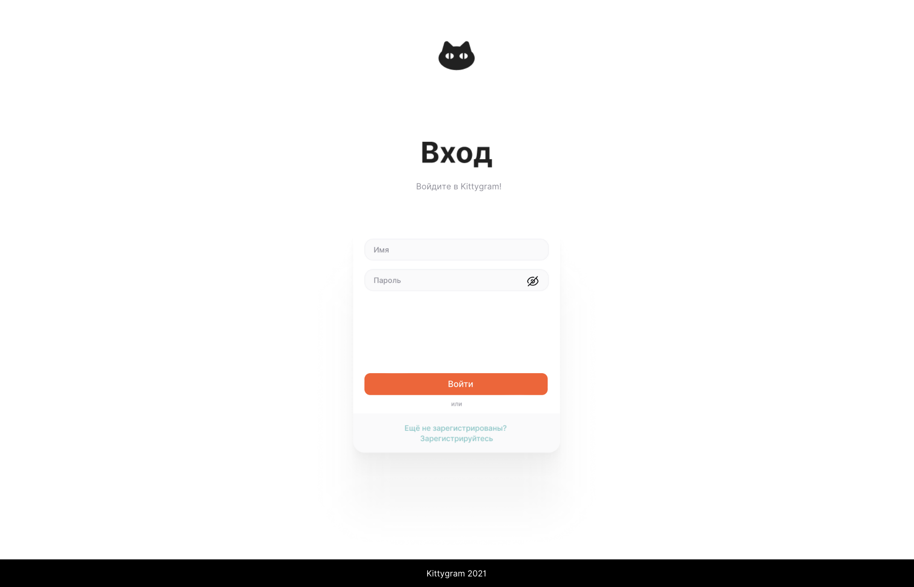
Серым цветом выделены серые зоны, которые были уточненны. Требования к ним были неясны из макетов.
1. Требования 2. Реализация
Декомпозиция вертски страницы авторизации в Kittygram
Основные объекты на странице авторизации | Фон старницы: белый
 | Картинка кота - Содержание картинки: черная морда кота, глазницы - белые, зрачки - черные. - Расположение: наверху страницы, горизонтально выравнена по центру.
 | Надпись "Вход" - Текст: "Вход". - Цвет: черный. - Стиль шрифта: жирный, без засечек. - Расположение: под картинкой кода, горизонтально выравнена по центру.
 | Описание входа - Текст: "Войдите в Kittygram!". - Цвет: серый. - Стиль шрифта: нормальный, без засечек. - Расположение: под надписью Вход.
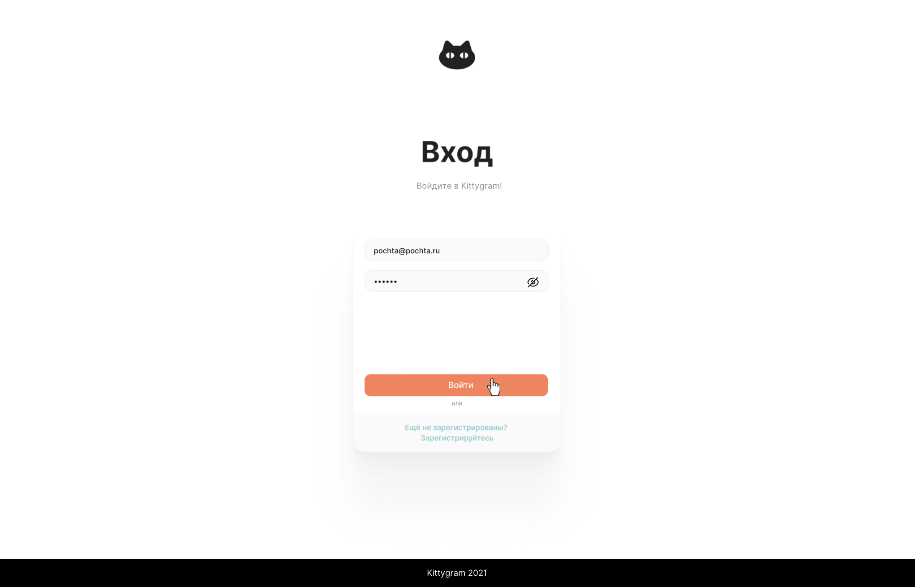
 | Форма авторизации - Фон: белый. - Форма: вытянутый по вертикали прямоугольник, углы загруглены. - Расположение: под надписью Вход и описанием входа. - Граница: нет. - Цвет тени: серый.
Поле Имя | Поле Имя - Форма поля: вытянутый по горизонтали прямоугольник со скругленными углами. - Расположение: наверху формы, первое поле в форме. - Фон внутри поля: светло-серый. - Граница: серая.
 | Плейсхолдер поля Имя - Текст: "Имя". - Цвет текста: серый. - Стиль шрифта: нормальный, без засечек. - Выравнивание: по левому краю с отступом.
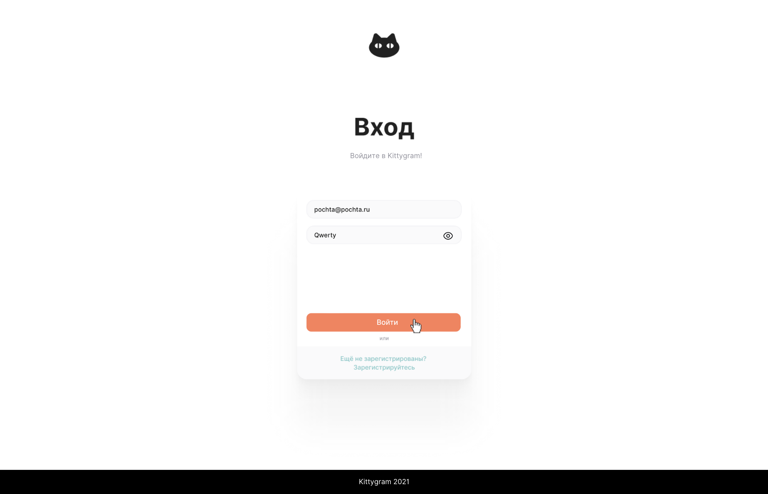
 | Вводимая строка - Текст совпадает с вводом. - Цвет текста: черный. - Стиль шрифта: нормальный, без засечек. - Выравнивание: по левому краю с отступом.
 | Поле Имя в фокусе: - рамка подсвечивается зеленым цветом.
Поле Пароль | Поле Пароль - Форма поля: вытянутый по горизонтали прямоугольник со скругленными углами. - Расположение: после поля Имя. - Фон внутри поля: светло-серый. - Граница: серая.
 | Плейсхолдер поля Пароль - Текст: "Пароль". - Цвет текста: серый. - Стиль шрифта: нормальный, без засечек. - Выравнивание: по левому краю с отступом.
 | Вводимая строка - Текст совпадает с вводом. - Цвет текста: черный. - Стиль шрифта: нормальный, без засечек. - Выравнивание: по левому краю с отступом.
 | Иконка глаза - Картинка: глазница и зрачок, фон прозрачный, контуры черные. - Расположение: у правого края поля Пароль. - При скрытом пароле картинка перечеркнута справа налево. - При открытом пароле перечеркивание исчезает.
 | Скрытие пароля - При нажатии на значок глаза текст скрывается черными точками.
 | Поле Пароль в фокусе: - рамка подсвечивается зеленым цветом.
Кнопка Войти | Кнопка - Форма кнопки: вытянутый по горизонтали прямоугольник со скругленными углами. - Расположение: под полем Пароль, с отступом. - Цвет фона: ораньжевый. - Граница: нет.
 | Надпись на кнопке - Текст: Войти. - Цвет текста: белый. - Стиль шрифта: нормальный, без засечек. - Расположение: по центру кнопки с отступом вправо.
 | В фокусе: - цвет фона становится светло-ораньжевым.
Текст "или" | Текст или - Текст: "или". - Цвет: серый. - Стиль шрифта: нормальный, без засечек. - Расположение: под кнопкой Войти.
Ссылка на регистрацию | Ссылки - Текст: "Еще не зарегистрированы? Зарегистрируйтесь". - Цвет: голубой. - Стиль шрифта: нормальный, без засечек. - Расположение: под надписью "или".
Футер | Футер - Расположение: внизу страницы на всю ширину. - Фон: черный.
 | Надпись - Текст: "Kittygram 2021". - Цвет: белый. - Стиль шрифта: нормальный, без засечек. - Расположение: по центру футера.
Ошибка обязательности имени | Ошибка с пустым именем - Текст: "Поле с именем является обязательным". - Цвет: красный. - Стиль шрифта: нормальный, без засечек. - Расположение: под полем Имя.
Ошибка обязательности пароля | Ошибка с пустым паролем - Текст: "Поле с паролем является обязательным". - Цвет: красный. - Стиль шрифта: нормальный, без засечек. - Расположение: под полем Пароль.
Ошибка неправильные имя/пароль | Ошибка с неправильным имя/пароль - Текст: "Неправильные логин и/или пароль". - Цвет: красный. - Стиль шрифта: нормальный, без засечек. - Расположение: под полем Пароль.

